緊急時対応記録表の例
保健室外救護記録
日付： | 年 月 日（ ） |  | 対応者： |  |  | 記録者：
対応 開始時間 | 時 分 |  |  |  | 対応 終了時間 | 時 分
傷病者 | 年 組 氏名 男・女 |  |  |  |  | 生年月日 | 年 月 日
発生時間 | 時 分頃 □始業前 □（ ）校時（ ）の時間 □中休み □昼休み □放課後 □その他（ ）
前
後
場 所 | □教室 □階段 □廊下 □校庭 □体育館 □プール □その他（ ）
受傷状況 | 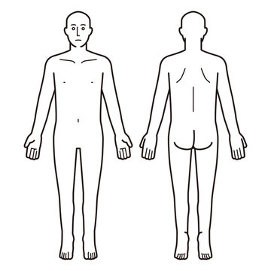

状態 （疑い含む） | □心停止 □頭頚部外傷 □熱中症 □意識障害 □低体温 □寒気 □腹痛 □嘔吐・吐き気 □気分不快 □立ちくらみ・めまい・失神 □倦怠感 □頭痛 □過呼吸 □しびれ □骨折 □脱臼 □打撲 □捻挫 □筋損傷 □筋断裂 □創傷 □出血 □歯の怪我 □眼の怪我 □その他（ ）

対応内容 | □CPR □AED □救急車要請 □医療機関搬送 □医療機関受診促し □水分補給 □止血 □創傷処置 □保温 □RICE処置 □ストレッチ □固定 □経過観察 □保護者連絡

確認事項 |  |  |  |  | バイタルサイン
顔 色 | 普段どおり・チアノーゼ・蒼白・紅潮 |  |  |  | 時間 | ： | ： | ： | ：
出血量 | 有（多・少）・無 部位（ ） |  |  |  | 呼吸 | 回/分 | 回/分 | 回/分 | 回/分
痛 み | 有（強・弱）・無 部位（ ） |  |  |  | 脈拍 | 回/分 | 回/分 | 回/分 | 回/分
 |  |  |  |  | 血圧 | / | / | / | /
 |  |  |  |  | 体温 | ℃ | ℃ | ℃ | ℃

BLS実施 |  |  |  |  | 医療機関搬送
CPR | 開始時間 | 実施者 |  |  | 119番時刻 | ：
 | ： |  |  |  | 引継ぎ時刻 | ：
AED 使用 | パット装着 | 解析➀ | 解析② | 解析③ | 付添人
 | ： | ショック | ショック | ショック | 搬送病院
 |  | 不要 | 不要 | 不要

